KM
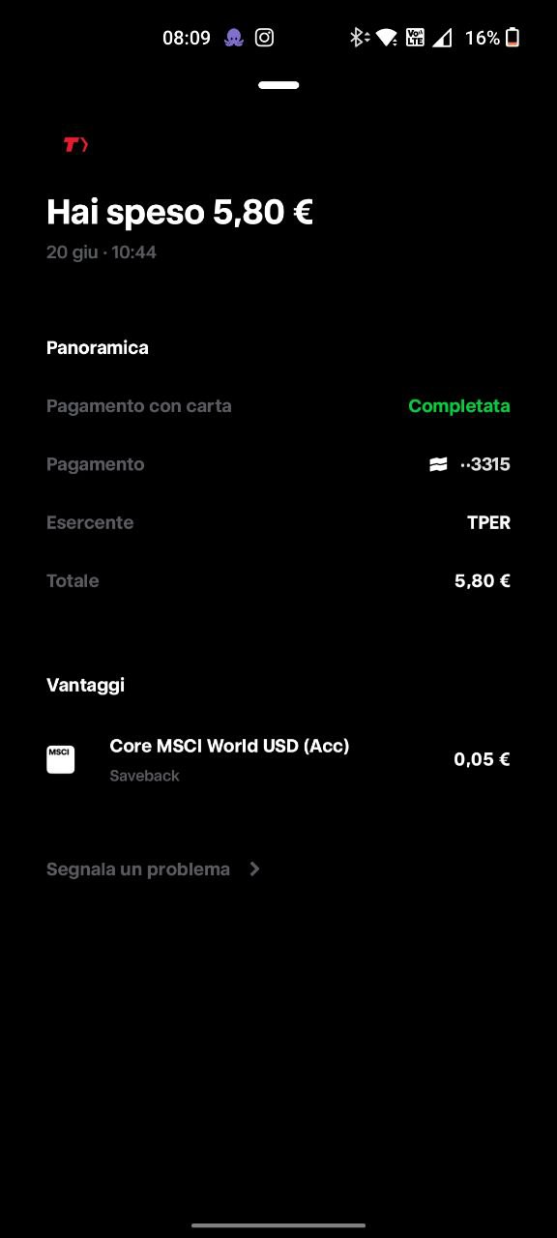
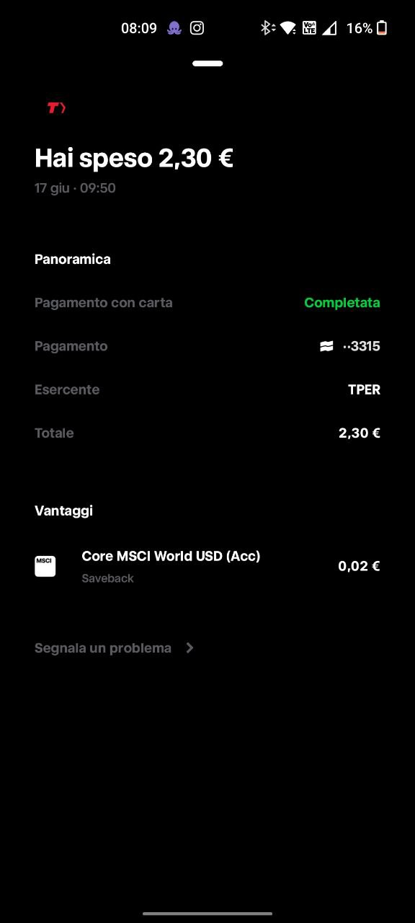

 | Grafiche E. Gaspari Srl

 |  | NOTA SPESE VIAGGI

data | 2025-06-27

nominativo | Martinelli Luca
mese di | 2024-06-01

SPESE SOSTENUTE |  | IMPORTO | RIEPILOGO |  | IMPORTO
Viaggi aerei,ferroviari |  |  | TOTALE (riporto) |  | € 73.40
DA | A |  | DA DETRARRE:
Verona | Bologna | € 10.50 | biglietti società
Bologna | Verona | € 10.50 | noleggi società
Verona | Bologna | € 10.50 | Totale detrazioni
Bologna | Verona | € 10.50
Verona | Bologna | € 10.50
Bologna | Verona | € 10.50

 |  |  | TOT. SPESE NETTE
Autostrada
Noleggi auto
Rimborso Km |  |  | CARBURANTE (in Italia)
Viaggi locali (tram, bus, ecc) |  | € 10.40
Alloggio
Vitto
Lavanderia, stireria |  |  | Anticipi corrisposti
Postali, telegrafiche, telefoniche
parcheggi
SPESE STRAORDINARIE

TOTALE |  | € 73.40 | RESIDUO | da ricevere | € 73.40

FIRMA DEL DIPENDENTE |  |  | FIRMA DEL DIRIGENTE
Luca Martinelli

